行政事業レビューシート
 |  |  |  |  |  |  |  |  |  |  |  |  |  | 事業番号 |  |  |  | 2021 |  |  |  | - | 国交 |  |  | - | 20 |  | - | 0178
令和3年度行政事業レビューシート |  |  |  |  |  |  |  |  |  |  |  |  |  |  |  |  |  |  |  |  |  | （ | 国土交通省 |  |  |  |  |  |  |  |  |  | ）
事業名 |  |  |  | 道路事業（直轄・交通安全対策） |  |  |  |  |  |  |  |  |  |  | 担当部局庁 |  |  |  | 道路局 |  |  |  |  |  |  |  |  | 作成責任者
事業開始年度 |  |  |  | 昭和４１年度 |  |  |  |  | 事業終了 （予定）年度 |  |  | 終了予定なし |  |  | 担当課室 |  |  |  | 国道・技術課 等 |  |  |  |  |  |  |  |  | 課長 長谷川 朋弘 等
会計区分 |  |  |  | 一般会計
根拠法令 （具体的な 条項も記載） |  |  |  | 交通安全施設等整備事業の推進に関する法律 第2条第3項 |  |  |  |  |  |  |  |  |  |  | 関係する 計画、通知等 |  |  |  | -
主要政策・施策 |  |  |  | 交通安全対策、高齢社会対策、子ども・若者育成支援、障害者施策、少子化社会対策 |  |  |  |  |  |  |  |  |  |  | 主要経費 |  |  |  | 公共事業
事業の目的 （目指す姿を簡潔に。3行程度以内） |  |  |  | 交通事故が多発している道路その他特に交通の安全を確保する必要がある道路について、総合的な計画の下に交通安全施設等整備事業を実施することにより、これらの道路における交通環境の改善を行い、もって交通事故の防止を図り、あわせて交通の円滑化に資することを目的とする。
事業概要 （5行程度以内。別添可） |  |  |  | 安全な道路交通環境の実現を目指し、幹線道路ネットワークの体系的な整備を進めるとともに、幹線道路における事故危険箇所を含めた交差点改良などの実施、通学路をはじめとする歩行空間の確保のための対策（歩道の拡幅や新設など）等、交通安全施設等の整備を実施。
実施方法 |  |  |  | 直接実施、委託・請負
予算額・ 執行額 （単位:百万円） |  |  |  |  |  |  |  |  |  |  | 平成30年度 |  | 令和元年度 |  |  |  |  | 令和2年度 |  |  |  |  |  | 令和3年度 |  |  |  |  | 令和4年度要求
 |  |  |  | 予算の状況 |  | 当初予算 |  |  |  |  | 152,361 |  | 162,548 |  |  |  |  | 173,551 |  |  |  |  |  | 161,505 |  |  |  |  | 202,344
 |  |  |  |  |  | 補正予算 |  |  |  |  | 18,495 |  | 4,625 |  |  |  |  | 2,510 |  |  |  |  |  | -
 |  |  |  |  |  | 前年度から繰越し |  |  |  |  | 47,431 |  | 66,515 |  |  |  |  | 69,360 |  |  |  |  |  | 61,720
 |  |  |  |  |  | 翌年度へ繰越し |  |  |  |  | ▲ 66,515 |  | ▲ 69,360 |  |  |  |  | ▲ 61,720 |  |  |  |  |  | -
 |  |  |  |  |  | 予備費等 |  |  |  |  | - |  | - |  |  |  |  | ▲ 1,042 |  |  |  |  |  | -
 |  |  |  |  |  | 計 |  |  |  |  | 151,772 |  | 164,328 |  |  |  |  | 182,659 |  |  |  |  |  | 223,225 |  |  |  |  | 202,344
 |  |  |  | 執行額 |  |  |  |  |  |  | 151,696 |  | 164,151 |  |  |  |  | 182,138
 |  |  |  | 執行率（％） |  |  |  |  |  |  | 100% |  | 100% |  |  |  |  | 100%
 |  |  |  | 当初予算＋補正予算に対する執行額の割合（％） |  |  |  |  |  |  | 89% |  | 98% |  |  |  |  | 103%
令和3・4年度 予算内訳 （単位：百万円） |  |  |  | 歳出予算目 |  |  |  |  |  |  | 令和3年度当初予算 |  | 令和4年度要求 |  |  |  |  | 主な増減理由
 |  |  |  | 道路交通安全対策事業費 |  |  |  |  |  |  | 161,505 |  | 202,344 |  |  |  |  | 防災・減災、国土強靭化のための５か年加速化対策については、予算編成過程で検討する。 「新たな成長推進枠」：87,086

 |  |  |  | その他 |  |  |  |  |  |  | 0 |  | 0
 |  |  |  | 計 |  |  |  |  |  |  | 161,505 |  | 202,344
成果目標及び 成果実績 （アウトカム） |  |  |  | 定量的な成果目標 |  |  |  |  |  |  | 成果指標 |  |  |  |  | 単位 |  |  | 平成30年度 |  |  | 令和元年度 |  |  | 令和2年度 |  |  | 中間目標 |  |  | 目標最終年度
 |  |  |  |  |  |  |  |  |  |  |  |  |  |  |  |  |  |  |  |  |  |  |  |  |  |  |  | - |  | 年度 | 2 | 年度
集計中
 |  |  |  | 事故危険箇所を優先して対策し、令和2年度までに道路交通による事故危険箇所（平成29年1月指定）の死傷事故抑止率を約３割抑止とする。 |  |  |  |  |  |  | 道路交通による事故危険箇所の死傷事故抑止率 [＝1-(対策後の事故件数/対策前の事故件数)] （令和元年度の成果実績については、集計中） |  |  |  | 成果実績 | %抑止 |  |  | 47 |  |  |  |  |  | - |  |  | - |  |  | -
約30
（平成26年度比）
 |  |  |  |  |  |  |  |  |  |  |  |  |  |  | 目標値 | %抑止 |  |  | - |  |  | - |  |  | - |  |  | -
 |  |  |  |  |  |  |  |  |  |  |  |  |  |  | 達成度 | ％ |  |  | - |  |  | - |  |  | - |  |  | - |  |  | -
根拠として用いた 統計・データ名 （出典） |  |  |  | 国土交通省道路局調べ（令和3年5月）

集計中
活動指標及び 活動実績 （アウトプット） |  |  |  | 活動指標 |  |  |  |  |  |  |  |  |  |  |  | 単位 |  |  | 平成30年度 |  |  | 令和元年度 |  |  | 令和2年度 |  |  | 3年度 活動見込 |  |  | 4年度 活動見込
 |  |  |  | 通学路における歩道整備率 （平成25年度：54%→令和2年度目標値：65%) ※令和２年度の活動実績については、集計中 |  |  |  |  |  |  |  |  |  |  | 活動実績 | ％ |  |  | 57 |  |  | 58 |  |  |  |  |  | - |  |  | -
 |  |  |  |  |  |  |  |  |  |  |  |  |  |  | 当初見込み | ％ |  |  | - |  |  | - |  |  | 65 |  |  | - |  |  | -
単位当たり コスト |  |  |  | 算出根拠 |  |  |  |  |  |  |  |  |  |  |  | 単位 |  |  | 平成30年度 |  |  | 令和元年度 |  |  | 令和2年度 |  |  | 3年度活動見込
 |  |  |  | ／ |  |  |  |  |  |  |  |  |  |  | 単位当たり コスト | - |  |  | - |  |  | - |  |  | - |  |  | -
 |  |  |  |  |  |  |  |  |  |  |  |  |  |  | 計算式 | / |  |  | - |  |  | - |  |  | - |  |  | -
政策評価、新経済・財政再生計画との関係 |  | 政策評価 | 政策 | ５ 安全で安心できる交通の確保、治安、生活安全の確保
 |  |  | 施策 | １５ 道路交通の安全性を確保・向上する
 |  |  | 測定指標 | 定量的指標 |  |  |  |  |  |  |  |  |  |  |  | 単位 |  |  | 平成30年度 |  |  | 令和元年度 |  |  | 令和2年度 |  |  | 中間目標 |  |  | 目標年度
 |  |  |  |  |  |  |  |  |  |  |  |  |  |  |  |  |  |  |  |  |  |  |  |  |  |  |  | - |  | 年度 | 2 | 年度
集計中
 |  |  |  | 生活道路におけるﾊﾝﾌﾟの設置等による死傷事故抑止率 （令和2年度目標値：生活道路の対策エリアにおける死傷事故削減率を平成26年度比で約3割抑止する。） ※令和元年度の実績値については、集計中 |  |  |  |  |  |  |  |  |  |  | 実績値 | ％ |  |  | 31 |  |  |  |  |  | - |  |  | - |  |  | -
約30
（平成26年度比）
 |  |  |  |  |  |  |  |  |  |  |  |  |  |  | 目標値 | ％ |  |  | - |  |  | - |  |  | - |  |  | -
 |  |  | 本事業の成果と上位施策・測定指標との関係
 |  |  | 幹線道路については、ビッグデータを活用して抽出した潜在的危険箇所等において、重点的な事故防止対策を実施する。また、地方自治体が実施する生活道路対策と連携して、幹線道路等への交通転換を図り、生活道路の死傷事故を抑止する。

事業所管部局による点検・改善
 |  | 項 目 |  |  |  |  |  |  |  |  |  |  |  |  |  |  |  | 評 価 |  | 評価に関する説明
国費投入の必要性 |  | 事業の目的は国民や社会のニーズを的確に反映しているか。 |  |  |  |  |  |  |  |  |  |  |  |  |  |  |  | ○ |  | 事故の原因を解消し、安全で快適な通行空間の確保、安心の向上に寄与している。
 |  | 地方自治体、民間等に委ねることができない事業なのか。 |  |  |  |  |  |  |  |  |  |  |  |  |  |  |  | ○ |  | 事故の原因を解消し、安全で快適な通行空間の確保、安心の向上に寄与する事業であり国が実施することが必要。
 |  | 政策目的の達成手段として必要かつ適切な事業か。政策体系の中で優先度の高い事業か。 |  |  |  |  |  |  |  |  |  |  |  |  |  |  |  | ○ |  | 事故の原因を解消し、安全で快適な通行空間の確保、安心の向上に寄与する事業であり国が実施することが必要。
事業の効率性 |  | 競争性が確保されているなど支出先の選定は妥当か。 |  |  |  |  |  |  |  |  |  |  |  |  |  |  |  | ○ |  | 入札・契約手続きの透明性・競争性の確保に努めており、支出先は競争入札等により選定している。 競争性のない随意契約となった案件は、土地代金、借地料等であり、その契約の相手方は一者に限定されるものである。
 |  |  | 一般競争契約、指名競争契約又は随意契約（企画競争）による支出のうち、一者応札又は一者応募となったものはないか。 |  |  |  |  |  |  |  |  |  |  |  |  |  |  | 有
 |  |  | 競争性のない随意契約となったものはないか。 |  |  |  |  |  |  |  |  |  |  |  |  |  |  | 有
 |  | 受益者との負担関係は妥当であるか。 |  |  |  |  |  |  |  |  |  |  |  |  |  |  |  | ○ |  | 負担関係は法令に基づいており、妥当である。
 |  | 単位当たりコスト等の水準は妥当か。 |  |  |  |  |  |  |  |  |  |  |  |  |  |  |  | ○ |  | 現地の条件に合わせ経済的な設計・施工を行っている。
 |  | 資金の流れの中間段階での支出は合理的なものとなっているか。 |  |  |  |  |  |  |  |  |  |  |  |  |  |  |  | ○ |  | 実施内容に応じて地方整備局等へ適切に配分している。
 |  | 費目・使途が事業目的に即し真に必要なものに限定されているか。 |  |  |  |  |  |  |  |  |  |  |  |  |  |  |  | ○ |  | 事業目的に即した仕様に基づき適正に執行している。
 |  | 不用率が大きい場合、その理由は妥当か。（理由を右に記載） |  |  |  |  |  |  |  |  |  |  |  |  |  |  |  | ‐ |  | -
 |  | 繰越額が大きい場合、その理由は妥当か。（理由を右に記載） |  |  |  |  |  |  |  |  |  |  |  |  |  |  |  | ○ |  | 関係機関や地元との調整に時間を要した事などによる。
 |  | その他コスト削減や効率化に向けた工夫は行われているか。 |  |  |  |  |  |  |  |  |  |  |  |  |  |  |  | ○ |  | 地域の実情に応じたコスト縮減が可能な手法を活用し、事業を実施している。
事業の有効性 |  | 成果実績は成果目標に見合ったものとなっているか。 |  |  |  |  |  |  |  |  |  |  |  |  |  |  |  | ○ |  | 成果目標に向けて成果実績は着実に向上。
 |  | 事業実施に当たって他の手段・方法等が考えられる場合、それと比較してより効果的あるいは低コストで実施できているか。 |  |  |  |  |  |  |  |  |  |  |  |  |  |  |  | ○ |  | 事故の原因や地域の実情に応じた対策を、効果とコストを含めて検討し、有効な手段を活用し、事業を実施している。
 |  | 活動実績は見込みに見合ったものであるか。 |  |  |  |  |  |  |  |  |  |  |  |  |  |  |  | ○ |  | 活動実績は着実に向上。
 |  | 整備された施設や成果物は十分に活用されているか。 |  |  |  |  |  |  |  |  |  |  |  |  |  |  |  | ○ |  | 整備された施設は、事業の目的にあった機能を発揮している。
関連事業 |  | 関連する事業がある場合、他部局・他府省等と適切な役割分担を行っているか。（役割分担の具体的な内容を各事業の右に記載） |  |  |  |  |  |  |  |  |  |  |  |  |  |  |  | ‐ |  | -
 |  | 所管府省名 |  | 事業番号 |  |  |  |  |  | 事業名
 |  |  |  |  |  |  |  |  |  | -
 |  |  |  |  |  |  |  |  |  | -
 |  |  |  |  |  |  |  |  |  | -
 |  |  |  |  |  |  |  |  |  | -
 |  |  |  |  |  |  |  |  |  | -
点検・改善結果 |  | 点検結果 |  | ・都道府県交安委員会と道路管理者が連携して、最新の事故データの分析等に基づき、事故危険箇所の対策を実施している。 ・また、通学路における交通安全の確保については、H24年度に実施した緊急合同点検に基づき対策を実施し、事業実施後においては、合同点検による効果の把握及びそれを踏まえた改善・充実を図るなど、一連のPDCAサイクルとして実施している。
 |  | 改善の 方向性 |  | ・効果的・効率的な事業実施を図るため、引き続き道路管理者、警察、自治体等の関係機関が連携して対応するとともに、ビッグデータ等を活用しながら分析評価を進める。
...
 |  |  | 198
 |  |  | 212
 |  |  | 175
 |  |  | 169
 |  |  | 173
 |  |  | 186
 |  |  | 180
 |  |  | 181
 |  |  | 国土交通省 |  | - |  |  | 0172
 |  |  | 国土交通省 |  | - |  |  | 0175
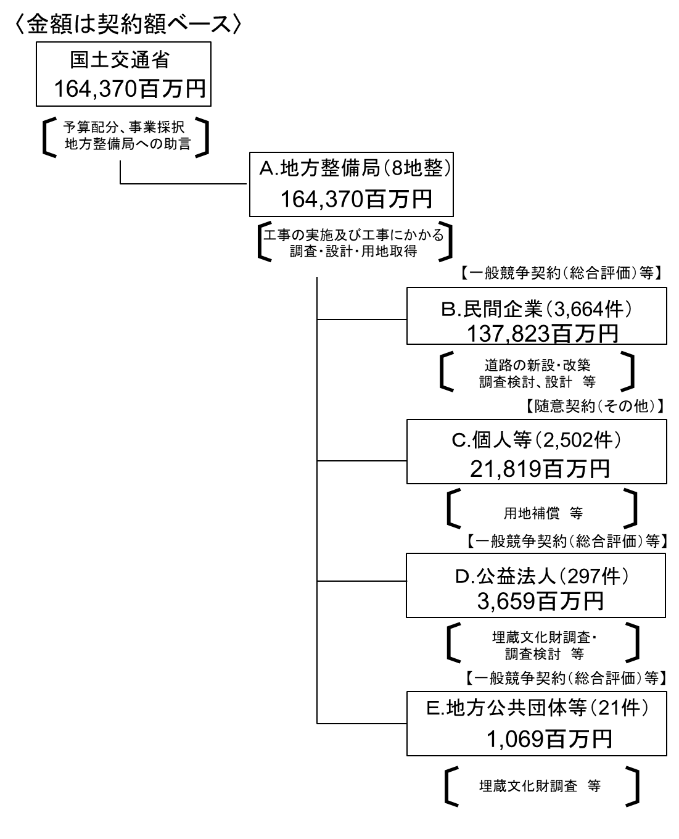
 |  |  |  | ※令和2年度実績を記入。執行実績がない新規事業、新規要求事業については現時点で予定やイメージを記入。

 |  |  |  | A.関東地方整備局 |  |  |  |  |  |  |  |  |  |  |  |  | B.東日本旅客鉄道（株）八王子支社
 |  |  |  | 費 目 |  |  |  | 使 途 |  |  |  |  |  |  | 金 額 (百万円） |  | 費 目 |  |  |  | 使 途 |  |  |  |  |  |  |  |  |  | 金 額 (百万円）
 |  |  |  | 直轄事業費 |  |  |  | 工事の実施及び工事にかかる調査・設計・用地取得 |  |  |  |  |  |  | 36,658 |  | 工事費 |  |  |  | 函渠新設工事 |  |  |  |  |  |  |  |  |  | 701
...
※Ｂ～Ｅ、Ｇ、Ｈ及び国庫債務負担行為等による契約先上位１０者リストについては、最も支出の多かった整備局等に関わるものを代表的に記載。
また、複数契約がある場合は、入札者数、落札率、業務概要は、最も契約額が大きいものを代表的に記載。
 | C
 |  | 支 出 先 |  |  |  |  | 法 人 番 号 |  |  |  | 業 務 概 要
1 |  | 個人（イ） |  |  |  |  | - |  |  |  | 用地補償
2 |  | 個人（ロ） |  |  |  |  | - |  |  |  | 用地補償
3 |  | 個人（ハ） |  |  |  |  | - |  |  |  | 用地補償
4 |  | 個人（ニ） |  |  |  |  | - |  |  |  | 用地補償
5 |  | 個人（ホ） |  |  |  |  | - |  |  |  | 用地補償
6 |  | 個人（ヘ） |  |  |  |  | - |  |  |  | 用地補償
7 |  | 個人（ト） |  |  |  |  | - |  |  |  | 用地補償
8 |  | 個人（チ） |  |  |  |  | - |  |  |  | 用地補償
9 |  | 個人（リ） |  |  |  |  | - |  |  |  | 用地補償
...

